回答
技術者制度に関するアンケート調査（個別企業向け）

本調査は、建設業法における技術者制度の合理化に向けた検討の参考とするために、各社の実態調査を行うものです。本調査の結果を制度の検討以外の目的で使用することはありません。 また、調査結果を公表する場合であっても、回答いただいた個別の企業名を明らかにすることはありません。

＜アンケート回答に関する問合せ、返信先＞
株式会社 建設技術研究所 東京本社マネジメント技術部 木村
・調査回答及び問合せアドレス |  |  | tokureikanri_research@ctie.co.jp
 |  |  |  |  |  |  | ※お問合せはE-mailにてお願いします。
・アンケート調査の回答期限 |  |  | 令和3年12月22日まで
・回答ファイル名 |  |  | 【依頼団体名】個別企業アンケート調査票（企業名）.xlsx |  |  |  |  | ← 依頼団体が複数あった場合、代表的な団体名１つで構いません
 |  | （例） | 【建コン協】個別企業アンケート調査票（建設技術研究所）.xlsx

【回答方法】 |  |  | ※プルダウンの中から該当する回答を選択
 |  |  | ※自由記述
 |  |  |  |  |  |  | ※回答にあたり、セルの移動・結合等の変更は行わないでください。
 |  |  |  |  |  |  | ※回答の難しい設問、貴社に該当しない設問は空欄として下さい。
0. 回答者属性

依頼団体① |  |  |  |  |  |  |  | ← 複数の団体から調査依頼があった場合、それぞれの団体名を記入してください
依頼団体② |  |  |  |  |  |  |  | （依頼団体が３団体を超える場合、１行に複数の団体名を記入して、全ての団体名を記入してください）
依頼団体③
企業名 |  |  |  | 本店所在地 |  |  |  | ← 都道府県＋市区町村名
許可番号
回答者名 |  |  | 部署・役職
電話番号 |  |  | E-mail
 |  |  |  |  |  |  | ※回答内容の確認、補足調査等でご連絡させていただくことがあります。
1. 回答企業の属性
1-1. 建設業の概要
● 貴社の建設業における事業規模等について、お答えください。

①資本金 |  |  |  | （億円） |  |  |  | 【選択肢】0.1以下／0.1超～0.5以下／0.5超～1以下／1超～10以下／10超～50以下／50超
②従業員数 |  |  |  | （名） | うち技術者数 |  | （名） | ※該当する技術者数
③おおよその年間受注額 |  |  |  | （億円）※経営事項審査の平均完工高でも可 |  |  |  | ※受注額（or完工高）
 |  |  |  | 受注額に占める元請工事の割合 |  | （%）※10%刻み |  | 【選択肢】0／10／20／30／40／50／60／70／80／90／100
 |  |  |  | 受注額に占める公共工事の割合 |  | （%）※10%刻み |  | 【選択肢】0／10／20／30／40／50／60／70／80／90／100
 |  |  |  | （下請受注の場合）主な下請次数 |  | ※主たる業種 |  | 【選択肢】1次／2次／3次以下
※本アンケートにおいて、「元請」とは施主から直接工事を請け負うことを指し、「下請」とは他の施工業者から工事を請け負うことを指します。

●許可を受けている業種のうち、請負額の大きいもの3業種以内について、該当する「建設工事の種類」の欄（B列：黄着色セル）に大きい順に1～3を選択してください。 ●また、通常請け負っている工事の内容に当てはまるものについて、「建設工事の例示」の欄（E・H列：黄色セル）の「○」を選択してください。該当するものがない場合は、その他の欄に記載下さい。

建設工事の種類 |  | 建設工事の例示
土木一式工事
建築一式工事
大工工事 |  | 大工工事 |  |  | 型枠工事
 |  | 造作工事
※その他工事（自由記述）
左官工事 |  | 左官工事 |  |  | 吹付け工事
 |  | モルタル工事 |  |  | モルタル防水工事
 |  | とぎ出し工事 |  |  | 洗い出し工事
※その他工事（自由記述）
とび･土工･コンクリート工事 |  | とび工事 |  |  | ひき工事
 |  | 足場等仮設工事 |  |  | 鉄骨組み立て工事
 |  | 重量物のクレーン等による揚重運搬配置工事
 |  | コンクリートブロック据え付け工事
 |  | くい工事 |  |  | くい打ち工事
 |  | くい工事抜き工事 |  |  | 場所打ちぐい工事
 |  | 土工事 |  |  | 掘削工事
 |  | 根切り工事 |  |  | 発破工事
 |  | 盛土工事
 |  | コンクリート工事 |  |  | コンクリート打設工事
 |  | コンクリート圧送工事 |  |  | プレストレストコンクリート工事
 |  | 地すべり防止工事 |  |  | 地盤改良工事
 |  | ボーリンググラウト工事 |  |  | 土留め工事
 |  | 仮締切り工事 |  |  | 吹付け工事
 |  | 法面保護工事 |  |  | 道路付属物設置工事
 |  | 屋外広告物設置工事 |  |  | 捨石工事
 |  | 外構工事 |  |  | はつり工事
 |  | 切断穿孔工事 |  |  | アンカー工事
 |  | あと施工アンカー工事 |  |  | 潜水工事
※その他工事（自由記述）
石工事 |  | 石積み（張り）工事
 |  | コンクリートブロック積み（張り）工事
※その他工事（自由記述）
屋根工事 |  | 屋根ふき工事
※その他工事（自由記述）
電気工事 |  | 発電設備工事 |  |  | 送配電線工事
 |  | 引込線工事 |  |  | 変電設備工事
 |  | 構内電気設備（非常用電気設備を含む）
 |  | 照明設備工事 |  |  | 電車線工事
 |  | 信号設備工事 |  |  | ネオン装置工事
※その他工事（自由記述）

建設工事の種類 |  | 建設工事の例示
管工事 |  | 冷暖房設備工事 |  |  | 冷凍冷蔵設備工事
 |  | 空気調和設備工事 |  |  | 給排水・給湯設備工事
 |  | 厨房設備工事 |  |  | 衛生設備工事
 |  | 浄化槽工事 |  |  | 水洗便所設備工事
 |  | ガス管配管工事 |  |  | ダクト工事
 |  | 管内更生工事
※その他工事（自由記述）
タイル･れんが･ブロック工事 |  | コンクリートブロック積み（張り）工事
 |  | レンガ積み（張り）工事 |  |  | タイル張り工事
 |  | 築炉工事 |  |  | ストレート張り工事
 |  | サイディング工事
※その他工事（自由記述）
鋼構造物工事 |  | 鉄骨工事 |  |  | 橋梁工事
 |  | 鉄塔工事
 |  | 石油、ガス等の貯蔵用タンク設置工事
 |  | 屋外広告工事
 |  | 閘門、水門等の門扉設置工事
※その他工事（自由記述）
鉄筋工事 |  | 鉄筋加工組立て工事 |  |  | 鉄筋接手工事
※その他工事（自由記述）
舗装工事 |  | アスファルト舗装工事 |  |  | コンクリート舗装工事
 |  | ブロック舗装工事 |  |  | 路盤築造工事
※その他工事（自由記述）
しゅんせつ工事 |  | しゅんせつ工事
※その他工事（自由記述）
板金工事 |  | 板金加工取付け工事 |  |  | 建築板金工事
※その他工事（自由記述）
ガラス工事 |  | ガラス加工取付け工事 |  |  | ガラスフィルム工事
※その他工事（自由記述）
塗装工事 |  | 塗装工事 |  |  | 溶射工事
 |  | ライニング工事 |  |  | 布張り仕上工事
 |  | 鋼構造物塗装工事 |  |  | 路面標示工事
※その他工事（自由記述）
防水工事 |  | アスファルト防水工事 |  |  | モルタル防水工事
 |  | シーリング工事 |  |  | 塗膜防水工事
 |  | シート防水工事 |  |  | 注入防水工事
※その他工事（自由記述）
内装仕上工事 |  | インテリア工事 |  |  | 天井仕上工事
 |  | 壁張り工事 |  |  | 内装間仕切り工事
 |  | 床仕上工事 |  |  | たたみ工事
 |  | ふすま工事 |  |  | 家具工事
 |  | 防音工事
※その他工事（自由記述）

建設工事の種類 |  | 建設工事の例示
機械器具設置工事 |  | プラント設置工事 |  |  | 運搬機器設置工事
 |  | 内燃力発電設備工事 |  |  | 集塵機器設置工事
 |  | 給排気機器設置工事 |  |  | 揚排水機器設置工事
 |  | ダム用仮設工事 |  |  | 遊技施設設置工事
 |  | 舞台装置設置工事 |  |  | サイロ設置工事
 |  | 立体駐車設備工事
※その他工事（自由記述）
熱絶縁工事 |  | 冷暖房設備、冷凍冷蔵設備、動力又は燃料工業、化学工業等の設備の熱絶縁工事
 |  | ウレタン吹付け断熱工事
※その他工事（自由記述）
電気通信工事 |  | 有線電気通信設備工事 |  |  | 無線電気通信設備工事
 |  | データ通信設備工事 |  |  | 情報処理設備工事
 |  | 情報収集設備工事 |  |  | 情報表示設備工事
 |  | 放送機械設備工事 |  |  | TV電波障害防除設備工事
※その他工事（自由記述）
造園工事 |  | 植栽工事 |  |  | 地被工事
 |  | 景石工事 |  |  | 地ごしらえ工事
 |  | 公園設備工事 |  |  | 園路工事
 |  | 水景工事 |  |  | 屋上等緑化工事
 |  | 緑地育成工事
※その他工事（自由記述）
さく井工事 |  | さく井工事 |  |  | 観測井工事
 |  | 還元井工事 |  |  | 温泉掘削工事
 |  | 井戸築造工事 |  |  | さく孔工事
 |  | 石油掘削工事 |  |  | 天然ガス掘削工事
 |  | 揚水設備工事
※その他工事（自由記述）
建具工事 |  | 金属製建具取付け工事 |  |  | サッシ取付け工事
 |  | 金属製カーテンウォール取付け工事
 |  | シャッター取付け工事 |  |  | 自動ドア取付け工事
 |  | 木製建具取付け工事 |  |  | ふすま工事
※その他工事（自由記述）
水道施設工事 |  | 取水施設工事 |  |  | 浄水施設工事
 |  | 配水施設工事 |  |  | 下水処理設備工事
※その他工事（自由記述）
消防施設工事 |  | 屋内消火栓設置工事 |  |  | スプリンクラー設置工事
 |  | 水噴霧、泡、不燃性ガス、蒸発性液体又は粉末による消火設備工事
 |  | 屋外消火栓設置工事 |  |  | 動力ポンプ設置工事
 |  | 火災報知設備工事 |  |  | 漏電火災警報器設置工事
 |  | 非常警報設備工事
 |  | 金属製避難はしご、救助袋、緩降機、避難橋又は排煙設備の設置工事
※その他工事（自由記述）
清掃施設工事 |  | ごみ処理施設工事 |  |  | し尿処理施設工事
※その他工事（自由記述）
解体工事 |  | 工作物解体工事
※その他工事（自由記述）

1-2. 有資格者数
●貴社で雇用している技術者（監理技術者又は主任技術者となりうる資格を有する者）の数及びその内訳を許可業種（1-1において回答した業種）ごとにお答えください。なお、技術者1人が複数の資格要件に該当する場合、分類の数字が小さいものにのみ計上してください。 （例） 2級施工管理技士 ＋ 登録基幹技能者 ＋ 実務経験10年以上の場合 ： ⑤のみ計上

業種１： |  |  |  |  |  |  |  | ← 請負額１位の業種（自動表示）
① | 監理技術者資格（1級施工管理技士、1級建築士、技術士の資格によるもの） |  |  |  |  |  |  | ※ 該当者数
② | 監理技術者資格（大学等指定学科卒業及び実務経験３年によるもの） |  |  |  |  |  |  | ※ 該当者数
③ | 監理技術者資格（高校等指定学科卒業及び実務経験５年によるもの） |  |  |  |  |  |  | ※ 該当者数
④ | 監理技術者資格（実務経験10年又は大臣認定によるもの） |  |  |  |  |  |  | ※ 該当者数
⑤ | 主任技術者資格（登録基幹技能者の資格によるもの） |  |  |  |  |  |  | ※ 該当者数
⑥ | 主任技術者資格（2級施工管理技士の資格によるもの） |  |  |  |  |  |  | ※ 該当者数
⑦ | 主任技術者資格（技能士の資格又は技能士の資格と実務経験によるもの） |  |  |  |  |  |  | ※ 該当者数
⑧ | 主任技術者資格（⑥，⑦以外の資格又は⑥，⑦以外の資格と実務経験によるもの） |  |  |  |  |  |  | ※ 該当者数
⑨ | 主任技術者資格（大学等指定学科卒業及び実務経験３年によるもの） |  |  |  |  |  |  | ※ 該当者数
⑩ | 主任技術者資格（高校等指定学科卒業及び実務経験５年によるもの） |  |  |  |  |  |  | ※ 該当者数
⑪ | 主任技術者資格（実務経験10年によるもの） |  |  |  |  |  |  | ※ 該当者数
業種２： |  |  |  |  |  |  |  | ← 請負額２位の業種（自動表示）
① | 監理技術者資格（1級施工管理技士、1級建築士、技術士の資格によるもの） |  |  |  |  |  |  | ※ 該当者数
② | 監理技術者資格（大学等指定学科卒業及び実務経験３年によるもの） |  |  |  |  |  |  | ※ 該当者数
③ | 監理技術者資格（高校等指定学科卒業及び実務経験５年によるもの） |  |  |  |  |  |  | ※ 該当者数
④ | 監理技術者資格（実務経験10年又は大臣認定によるもの） |  |  |  |  |  |  | ※ 該当者数
⑤ | 主任技術者資格（登録基幹技能者の資格によるもの） |  |  |  |  |  |  | ※ 該当者数
⑥ | 主任技術者資格（2級施工管理技士の資格によるもの） |  |  |  |  |  |  | ※ 該当者数
⑦ | 主任技術者資格（技能士の資格又は技能士の資格と実務経験によるもの） |  |  |  |  |  |  | ※ 該当者数
⑧ | 主任技術者資格（⑥，⑦以外の資格又は⑥，⑦以外の資格と実務経験によるもの） |  |  |  |  |  |  | ※ 該当者数
⑨ | 主任技術者資格（大学等指定学科卒業及び実務経験３年によるもの） |  |  |  |  |  |  | ※ 該当者数
⑩ | 主任技術者資格（高校等指定学科卒業及び実務経験５年によるもの） |  |  |  |  |  |  | ※ 該当者数
⑪ | 主任技術者資格（実務経験10年によるもの） |  |  |  |  |  |  | ※ 該当者数
業種３： |  |  |  |  |  |  |  | ← 請負額３位の業種（自動表示）
① | 監理技術者資格（1級施工管理技士、1級建築士、技術士の資格によるもの） |  |  |  |  |  |  | ※ 該当者数
② | 監理技術者資格（大学等指定学科卒業及び実務経験３年によるもの） |  |  |  |  |  |  | ※ 該当者数
③ | 監理技術者資格（高校等指定学科卒業及び実務経験５年によるもの） |  |  |  |  |  |  | ※ 該当者数
④ | 監理技術者資格（実務経験10年又は大臣認定によるもの） |  |  |  |  |  |  | ※ 該当者数
⑤ | 主任技術者資格（登録基幹技能者の資格によるもの） |  |  |  |  |  |  | ※ 該当者数
⑥ | 主任技術者資格（2級施工管理技士の資格によるもの） |  |  |  |  |  |  | ※ 該当者数
⑦ | 主任技術者資格（技能士の資格又は技能士の資格と実務経験によるもの） |  |  |  |  |  |  | ※ 該当者数
⑧ | 主任技術者資格（⑥，⑦以外の資格又は⑥，⑦以外の資格と実務経験によるもの） |  |  |  |  |  |  | ※ 該当者数
⑨ | 主任技術者資格（大学等指定学科卒業及び実務経験３年によるもの） |  |  |  |  |  |  | ※ 該当者数
⑩ | 主任技術者資格（高校等指定学科卒業及び実務経験５年によるもの） |  |  |  |  |  |  | ※ 該当者数
⑪ | 主任技術者資格（実務経験10年によるもの） |  |  |  |  |  |  | ※ 該当者数

1-3. 平均受注工事件数・平均工期
●許可業種（「1-1」において回答した業種）ごとの平均的な年間受注件数及び平均工期について、専任を要する工事、専任を要しない工事ごとにおおよその数をお答えください。

対象業種 |  | 工事区分 |  | 年間受注件数 |  | 平均工期（月数） |  | ← 請負額上位３位の業種（自動表示）
 |  | 専任工事 |  |  |  |  |  | ※ 件数、月数 | 1
 |  | 非専任工事 |  |  |  |  |  | ※ 件数、月数
 |  | 専任工事 |  |  |  |  |  | ※ 件数、月数 | 2
 |  | 非専任工事 |  |  |  |  |  | ※ 件数、月数
...
 |  |  | ※時間の割合 | 概ね |  | （%）※10%刻み |  | 【選択肢】0／10／20／30／40／50／60／70／80／90／100

3. 新たな制度の適用状況について
近年の担い手不足に対して、限りある人材の有効活用と入職促進の観点から、建設業法改正により、令和３年度から「特例監理技術者制度」「専門工事一括管理施工制度」が施行されました。これらの制度についてお聞きします。

＜特例監理技術者制度＞
➢監理技術者補佐※を専任配置した場合、常時連絡が取れる体制を確保することで、監理技術者は2工事を兼務することが可能となりました。 ※ 監理技術者補佐：主任技術者の資格を有する1級技士補（一次検定合格者）

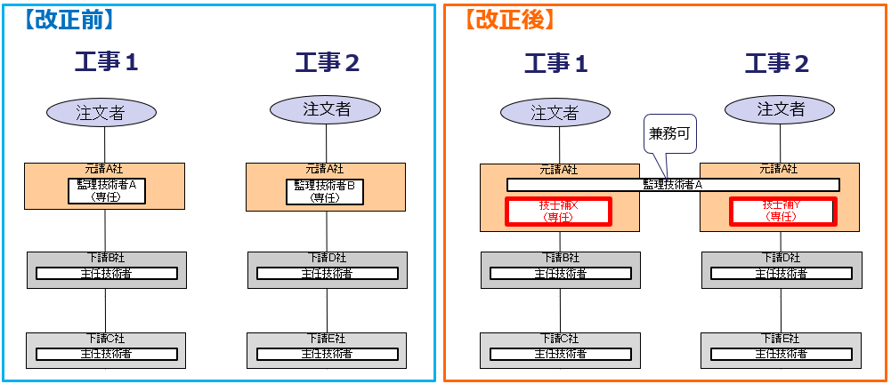

＜専門工事監理施工制度＞
➢画一的な作業の特定専門工事（型枠工事・鉄筋工事）において、上位企業の主任技術者が下位企業の主任技術者が行うべき職務を行うことで、下位企業の主任技術者を配置しないことが可能となりました。

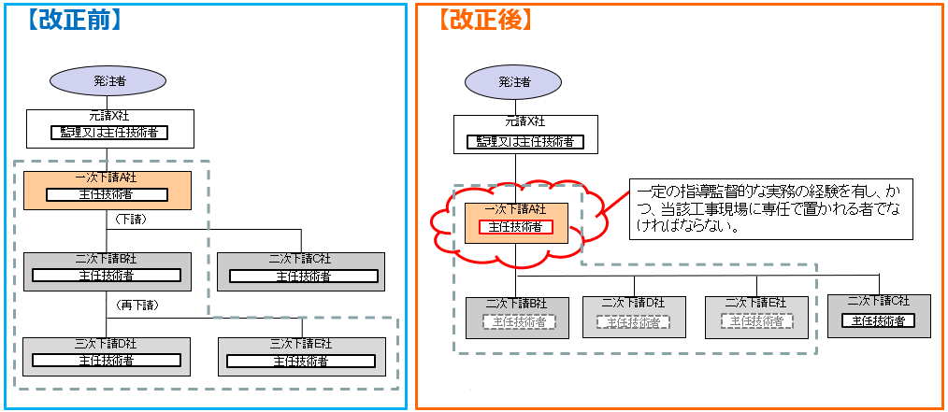

3-1. 特例監理技術者制度の適用実績
●本設問は、特例監理技術者制度に関するものです。現場に監理技術者を配置する機会のある企業については「A」を、それ以外の企業については「B」をご回答ください。

Ａ）
(1) 制度の活用実績
●貴社施工工事における特例監理技術者制度の活用実績についてお答えください。（２つの工事現場に１名の特例監理技術者を配置した場合、２工事としてください。）

元請としての活用実績 |  |  |  |  |  |  |  | 【選択肢】あり／なし
 |  |  | 活用実績の工事数 |  |  | 工事 |  | ※具体的な工事数
...

